关系图
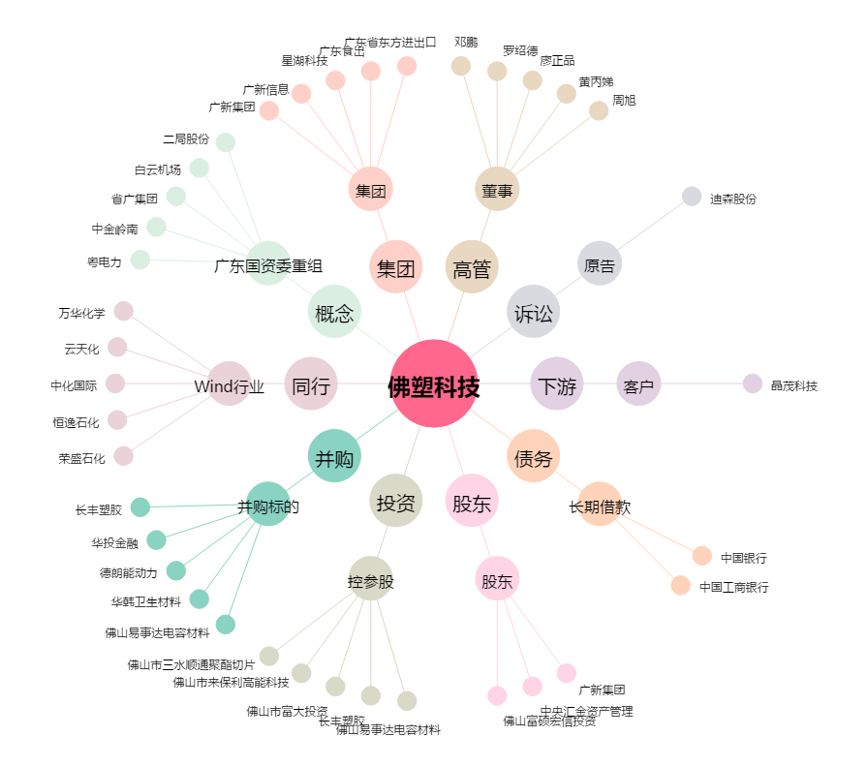
佛塑科技[000973.SZ] - 关系概览图

